Накладная-№3
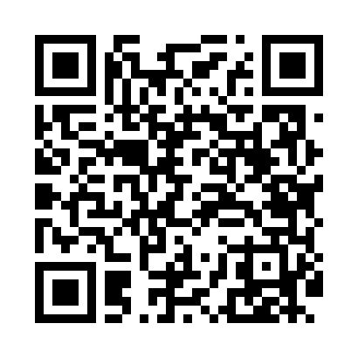
Номер товарно-транспортной накладной: |  |  | Торговый представитель: Karimov Amirjon
Поставщик: Toshkent falcon fly 2 |  |  | Телефон торгового представителя: +
Дата отгрузки: 20.11.2025 |  |  | Контрагент: #Sherzod aka#
Дата консигнации: |  |  | Адрес:
Доставщик: |  |  | Телефон:
Телефон доставщика:
Время заказа: 20.11.2025 12:19:26
№ | Штрих-код | Название товаров (работ,услуг) | Количество | Количество в кейсе | Цена | Сумма
 |  |  | 74 |  |  | 86.7
1 | 6915646559390 | Пластмасса ликоб 5.6" A363 14.2x14.2x5.4cm DB -59-39 | 35 | 35 шт. | 1 | 35
2 | 6915646559383 | Пластмасса коса 6"A6659 15.1x15.1x7.2cm DB-59 -38 | 2 | 2 шт. | 1.80 | 3.60
3 | 6915649156084 | Пластиковый салатница DB-59-79 | 37 | 37 шт. | 1.30 | 48.10
Итого: 86.7$|->UZS: 1,083,750.00

